ご注文方法（はじめにお読みください）※必須入力欄あり
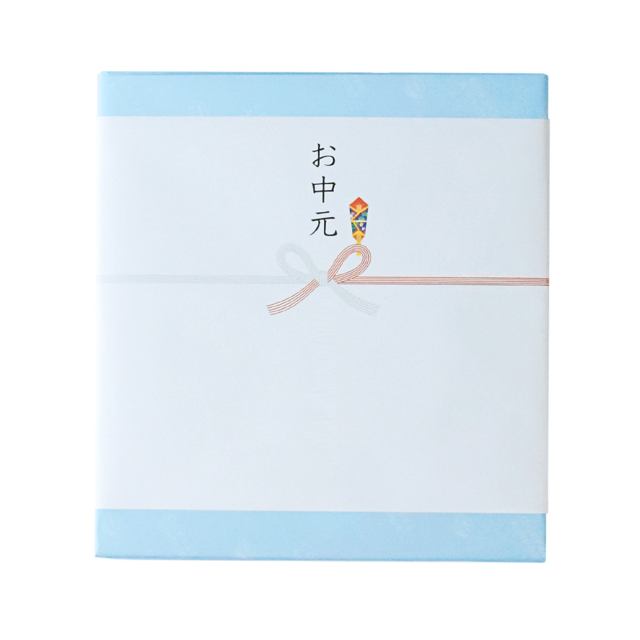
COFFEE AIRPORT おまとめ買いのご注文につきまして

【！入力必須！】
ご連絡させていただくご発注担当様の情報を、以下にご入力ください。
（「※印」は必須項目です。）
（個人のお客様の場合は会社名は不要です。）

［ご発注担当様情報］
※ ご注文日 | 2023/ /
会社名
部署名
※ ご担当者様 氏名
※ ご担当者様 カナ
※ メールアドレス
※ 電話番号
※ 郵便番号
※ 住所
※ お支払い方法 | クレジットカード
※ お支払い予定日 （ご注文確定ご連絡から何日後にお支払いが可能か目安をお知らせください） | 1ヶ月を超える方はこちら（個別ご相談となります）

【ご注文方法】
1. 本シートの「ご発注担当様情報」と、別シートの「ご注文フォーム」に必要情報をご記入ください。
2. ご記入後は、本エクセルデータをメールに添付し、support@coffee-airport.com にご送付ください。
3. お送りいただいたフォームを確認後、3営業日以内に当店よりメールにてご連絡差し上げます。
（事前に「@coffee-airport.com」ドメイン受信許可のご設定をお願いいたします。）
返信メール内にて、お支払いの詳細をご案内いたします。
4. お支払い確認後、商品の発送を開始いたします。
（お支払いの確認は、基本的にご入金の翌営業日の確認となります。）

【お届け日数など】
・目安…100箱までは、ご入金確認日より5営業日以内に出荷。（お急ぎのお客様は別途ご相談ください。）
・数量により受注・ご入金から発送までの日数は変動いたします。
当店からのメール返信時に、お支払い確認から何日後の出荷予定かお知らせいたします。
・お届けの日のご指定はお支払い確認日の5営業日後から承ります。早めのご注文をお願いいたします。
・在庫切れ等によりご希望のご注文内容に添えない場合がございます。予めご了承ください。
その場合は内容の変更をご相談させていただきます。

【お支払いにつきまして】
・お支払い方法は、〈銀行振込〉〈クレジットカード〉からお選びいただけます。
・銀行振込の場合…ご請求書をメール添付にてお送りいたします。（お振込み期限は原則1ヶ月です。1ヶ月を超える方は別途ご相談ください。）
・クレジットカードの場合…メールにて決済用URLをお知らせいたしますので、決済ページにてカード情報をご入力ください。
使用可能なカードブランド…VISA / MASTER / JCB / AMEX / DINERS

【送料目安】（１カ所あたり）
北海道〜九州 | 880円
沖縄・離島地域 | 2200円
※ご注文フォームを頂いた後に、正式な送料を算出させていただきます。
上記送料はあくまで目安となりますので、予めご了承ください。

【熨斗について】
通常の印刷のしの他に、貴社のロゴを入れたオリジナル熨斗の作成が可能です
オリジナル熨斗は5件以上のご注文からご利用いただけます
ロゴをワンポイントで配置するデザインと、モノグラム的に配置するデザインの２種類あります。１社につき、１種類をご指定いただけます。

【ロゴ入りオリジナル熨斗をご選択のお客様へご注意点】
・ロゴデータは、350dpi以上の解像度でお願いいたします。
・データはJPGかPNGのみでのご入稿をお願いいたします。ご注文フォーム送信時のメールに一緒に添付ください。
・基本的にロゴは縦横比をそのままに拡大縮小など行いますが、モノグラム的にデザインする場合はロゴ色を薄くする加工を行う場合がございます。
そのため、ロゴ使用に厳しいレギュレーションのあるお客様は、ワンポイントのロゴ入れをお勧めいたします。
・ロゴの配置等は、基本的にはお任せのサービスとなります。予めご了承ください。
（お客様にデザインをご確認いただき調整することはいたしかねます。）
※100件以上などの大量発注の場合には、確認用PDFの作成や調整も可能な場合がございますので、別途お問い合わせください。

【ラッピングについて】
ラッピングは１個ごとに4パターンからお選びいただけます。

 | 通常（ブランドロゴ入り）外のし+0円

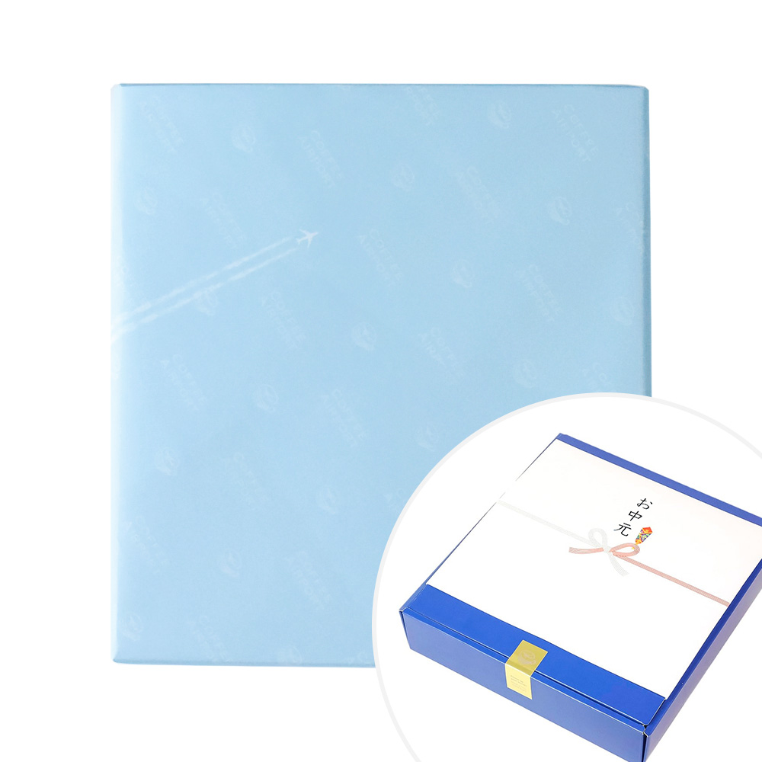
 | 通常（ブランドロゴ入り）内のし+0円

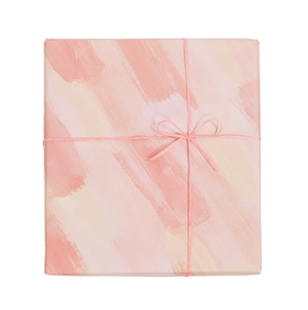
 | 水彩ピンク（内のし）+500円

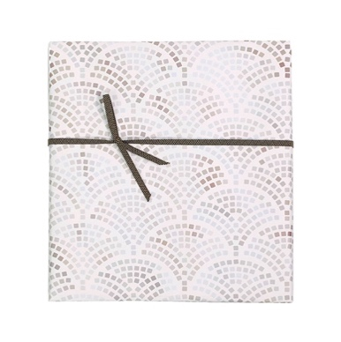
 | 片わな結び波模様（内のし）+600円

御見積書（概算）
概算御見積書
下記の通りお見積申し上げます。本見積書の金額は概算となります。実際のお支払い金額はご発注内容を確認し送料が決まり次第、請求書にて確定とさせていただきます。

 |  |  |  | 作成日: |  | 2023-06-21
株式会社COURO
〒177-0045
東京都練馬区
石神井台7-24-3
 |  |  | 御中

概算御見積金額 |  | ¥0
 |  | うち消費税 | 8%: | ¥0 | 10%: | ¥0

納期 |  | ご入金確認後 5営業日以内（目安…100箱程度までの納期）
お支払方法 |  | 銀行振込 または クレジットカード

 | 品目 |  | 単価 | 数量 |  | 小計
 | 【 商 品 】
1 | 【3種×各5袋】ドリップバッグ＆コーヒーバッグセット |  | 3,000 | 0 | 個 | 0
2 | 【4種×各5袋】ドリップバッグ＆コーヒーバッグセット |  | 3,979 | 0 | 個 | 0
3 | 【3種×各5袋】フレーバーコーヒーバッグセット |  | 3,195 | 0 | 個 | 0
4 | 【4種×各5袋】フレーバーコーヒーバッグセット |  | 4,109 | 0 | 個 | 0
5 | 【4種×各5袋】ストレートコーヒードリップバッグセット |  | 4,325 | 0 | 個 | 0
6 | 【3種】コーヒーアソートセット |  | 3,281 | 0 | 個 | 0
7 | 【4種】コーヒーアソートセット |  | 4,627 | 0 | 個 | 0
8 | 【3種×各100g】ストレートコーヒー缶セット |  | 4,328 | 0 | 個 | 0
 | 【 オプション 】
9 | 通常（ブランドロゴ入り）外のし+0円 |  | 0 | 0 | 個 | 0
10 | 通常（ブランドロゴ入り）内のし+0円 |  | 0 | 0 | 個 | 0
11 | 水彩ピンク（内のし）+500円 |  | 500 | 0 | 個 | 0
12 | 片わな結び波模様（内のし）+600円 |  | 600 | 0 | 個 | 0
13 | 紙袋 |  | 250 | 0 | 個 | 0
 | 【 送 料 】
14 | 北海道〜九州（離島以外） |  | 880 | 0 | 個 | 0
15 | 沖縄・離島地域 |  | 2200 | 0 | 個 | 0
 |  |  | 合計 |  | ¥0
 |  |  | 内税（8%） |  | ¥0
 |  |  | 内税（10%） |  | ¥0

